Sheet1
ข้อมูลเงินกองทุนเพื่อการสืบสวน สอบสวน การป้องกัน และปราบปรามการกระทำความผิดทางอาญา
สถานีตำรวจภูธรเสลภูมิ
รายการ | ไตรมาสที่ 1 (ม.ค. – มี.ค. 69) |  | ไตรมาสที่ 2 (เม.ย. – มิ.ย. 69) |  | ไตรมาสที่ 3 (ก.ค. – ก.ย. 69) |  | ไตรมาสที่ 4 (ต.ค. – ธ.ค. 69)
 | จัดสรร | เบิกจ่าย | จัดสรร | เบิกจ่าย | จัดสรร | เบิกจ่าย | จัดสรร | เบิกจ่าย
เงินกองทุนฯ | 300,000 | 300,000 | 300,000 | 300,000 | 300,000 | 0 | 0 | 0

รวมเงิน | 300,000 | 300,000 | 300,000 | 300,000 | 300,000 | 0 | 0 | 0
รวมจำนวนคดีที่ใช้เงินกองทุน | 26 |  | 20 |  | 0 |  | 0

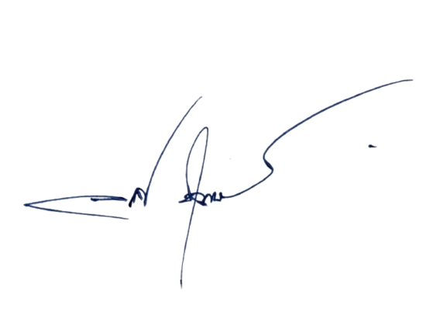
 | -เพื่อโปรดทราบ |  |  |  |  | -ทราบ
ร.ต.ท. |  |  |  |  | พ.ต.อ.
 | ( แสวง พลหาญ ) |  |  |  |  | ( อลงกรณ์ ชุ่มวงษ์ )
 | รอง สว.(ป.) สภ.เสลภูมิ จนท.กง.ฯ |  |  |  |  | ผกก.สภ.เสลภูมิ

